Лист1
Артикул | Наименование продукции | Фотография | Размеры | Плотность ткани | до 1000 шт | от 1000 шт | От 10 тыс | Кол-во шт. | Минимальная сумма заказа от 50 шт.
1 | Жилетка светоотрадающая (лимонная, оранжевая) | 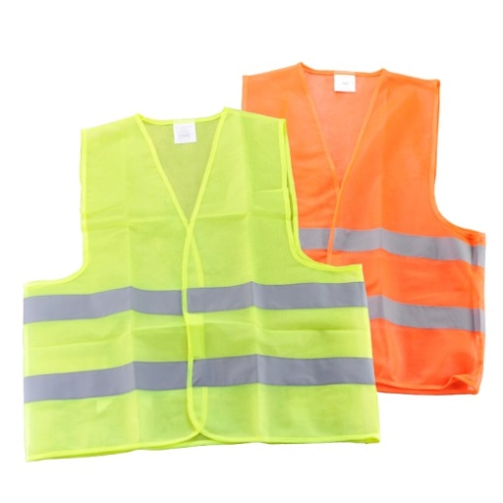 | xxl, xxxl | 60 г/м2 | 85 руб. | 80 руб. | 70 руб. | 0
2 | Жилетка светоотрадающая (лимонная) | 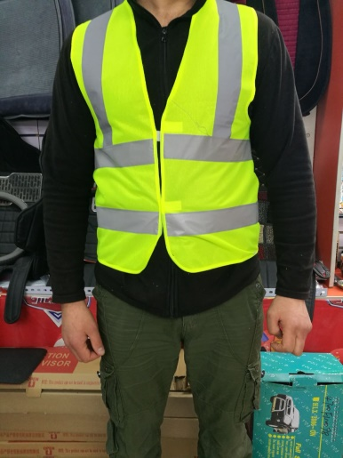 | xxl, xxxl | 60 г/м2 | 95 руб. | 90 руб. | 80 руб. | 0
3 | Жилетка светоотрадающая (лимонная, оранжевая) | 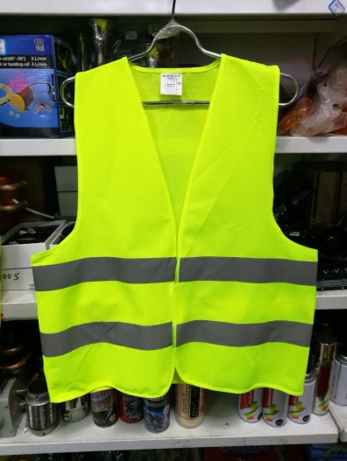 | xxl, xxxl | 100 г/м2 | 95 руб. | 90 руб. | 85 руб. | 0
4 | Жилетка светоотрадающая (лимонная, оранжевая) |  | xxl, xxxl | 100 г/м2 | 100 руб. | 95 руб. | 90 руб. | 0
5 | Жилетка светоотрадающая (лимонная, оранжевая) С карманами | 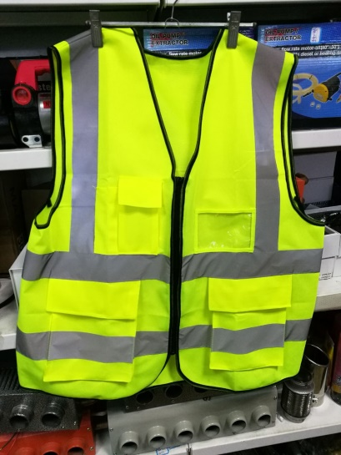 | xxl, xxxl | 120 г/м2 с карманами | 190 | 185 | 180 | 0
6 | Жилетка светоотрадающая (лимонная, оранжевая) Детский | 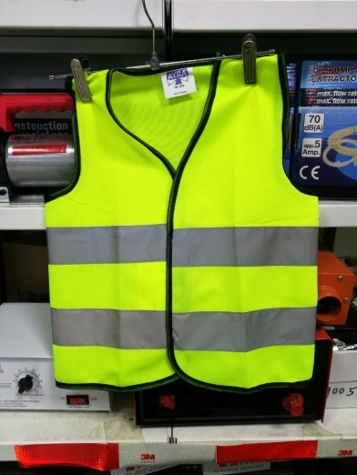 |  | 120 г/м2 детский | 80 | 75 | 70 | 0
 |  | Сумма заказа |  |  |  |  |  | 0

